3个小游戏
编号 | 更改起始点 | 游戏方式 | 游戏进行时 | 游戏结束时
1 | 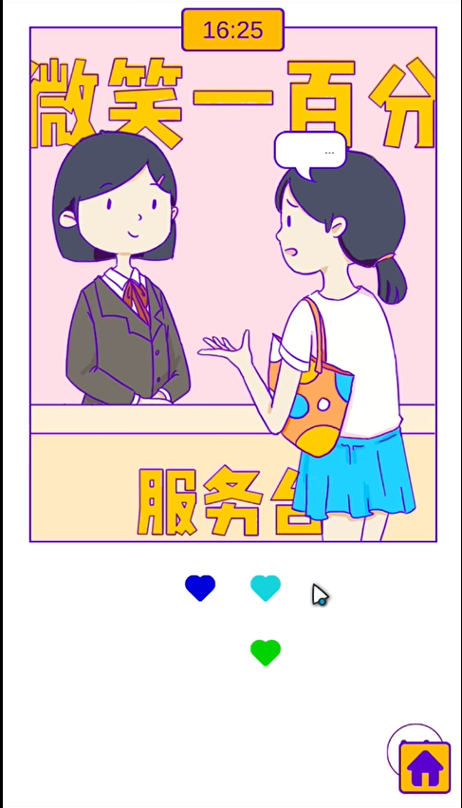 | 井字棋（需要写对战AI，写到玩家小心一点就能过的程度就好） | 从女主开始和前台交替下棋，每人每下一步棋会弹出一个气泡。 直到有一方胜出或者平局进入右边逻辑。 | 根据结局的不同界面替换上：结局女主赢、结局平局、结局前台赢.png | 游戏一结束部分的素材有点没切干净，你先写其他部分的游戏逻辑
2 | 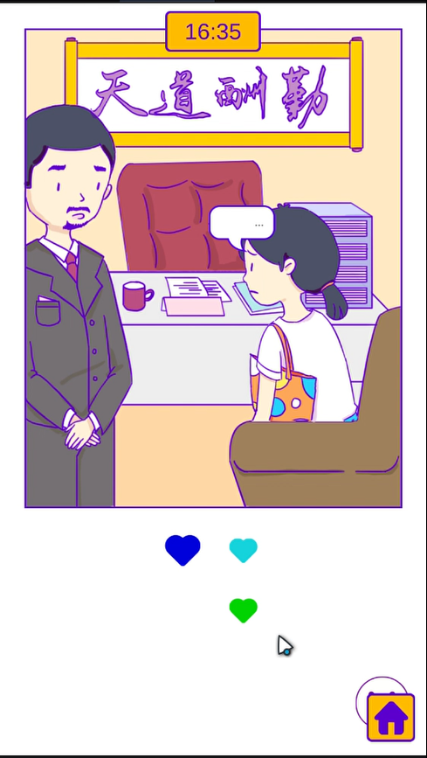 | 翻转棋（需要写对战AI，写到玩家小心一点就能过的程度就好） https://www.bilibili.com/video/BV1oi4y1s7Z6?p=9 | 从女主开始和经理交替下棋，每人每下一步棋会弹出一个气泡。 直到有一方胜出进入右边逻辑。 | 界面替换成：结局.png
3 | 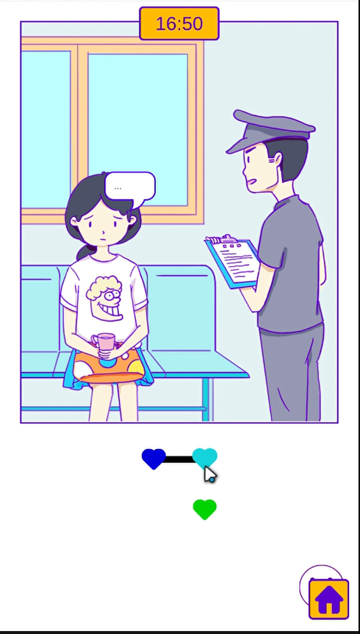 | 记忆卡牌 https://www.bilibili.com/video/BV1oi4y1s7Z6?p=20 这个环节会涉及到一个小的逻辑判断：前面选项是否选择抓犯人且抓到获得了犯人内搭是绿色衣服这一条信息： 1.有，有8对不同的卡牌随机放置，胜利条件为8对都翻开； 2.没有，只有4对不同的卡牌随机放置，另外8张为不明棋子.png。起干扰作用，就算连续翻到两张不明棋子牌也会照样翻回去，这个情况下的胜利条件为正确翻出有图案的4对卡牌。 | 玩家每连续翻开两张卡牌进入对话，此时界面覆盖上暂停.png 达成胜利条件进入右边逻辑。 | 素材没给

Sheet1
1 | 旅游时的动态场景表现
2 | 凳子轮廓勾勒完整 | 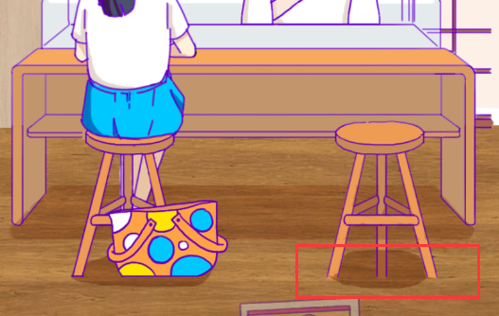
3 | 这张图补完 | 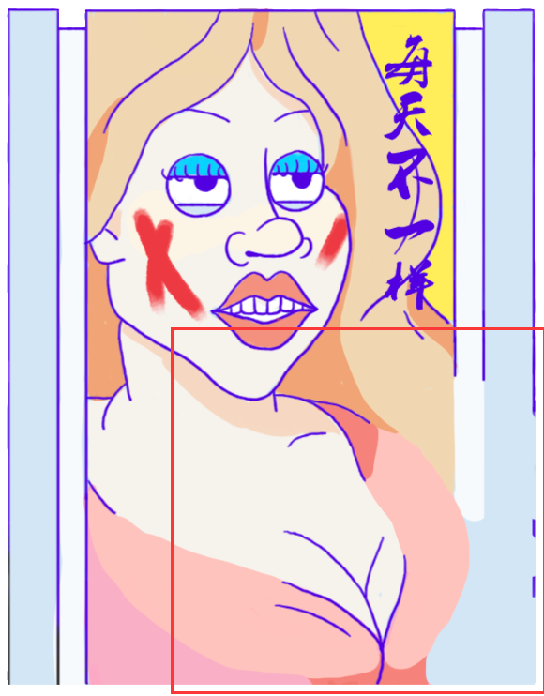
4 | 口红的UI有点丑，包括字体，点完之后的颜色 | 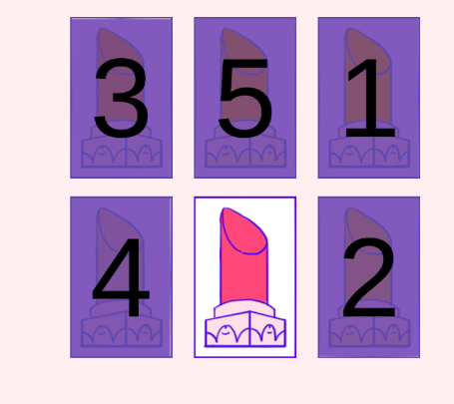
5 | 1.电梯那边的背景可以加点填充（比如乱七八糟的店铺啊等等），反馈说感觉有点空（如右图） 2.电梯背景影响到这两张图，都要改。顺带一提，第二张图的电梯没有上色。 |  | 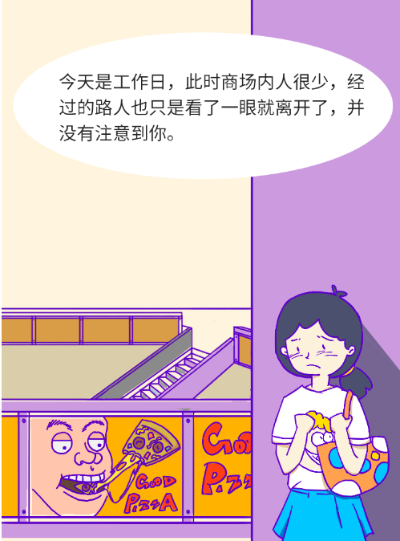 | 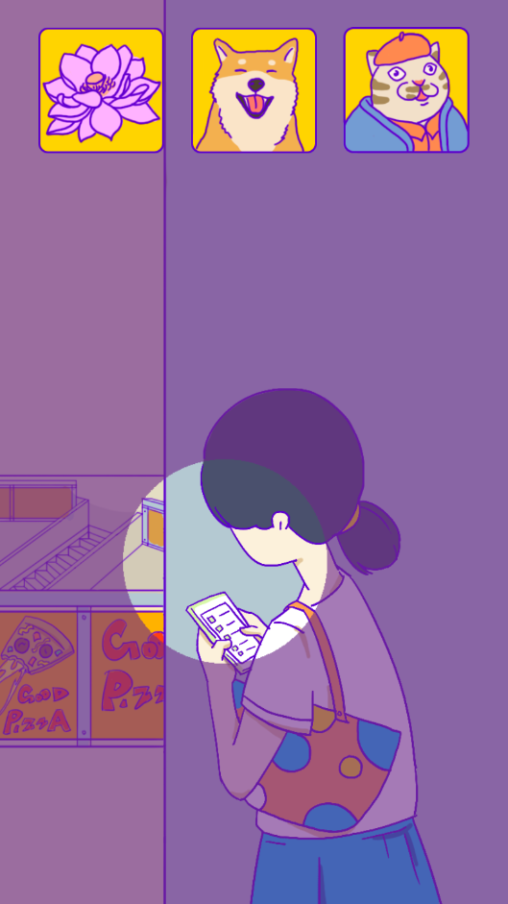
6 | 电梯右上那一块灰色的移到小心碰头图层上面 电梯需要补充完整，方便程序做动画 |  | 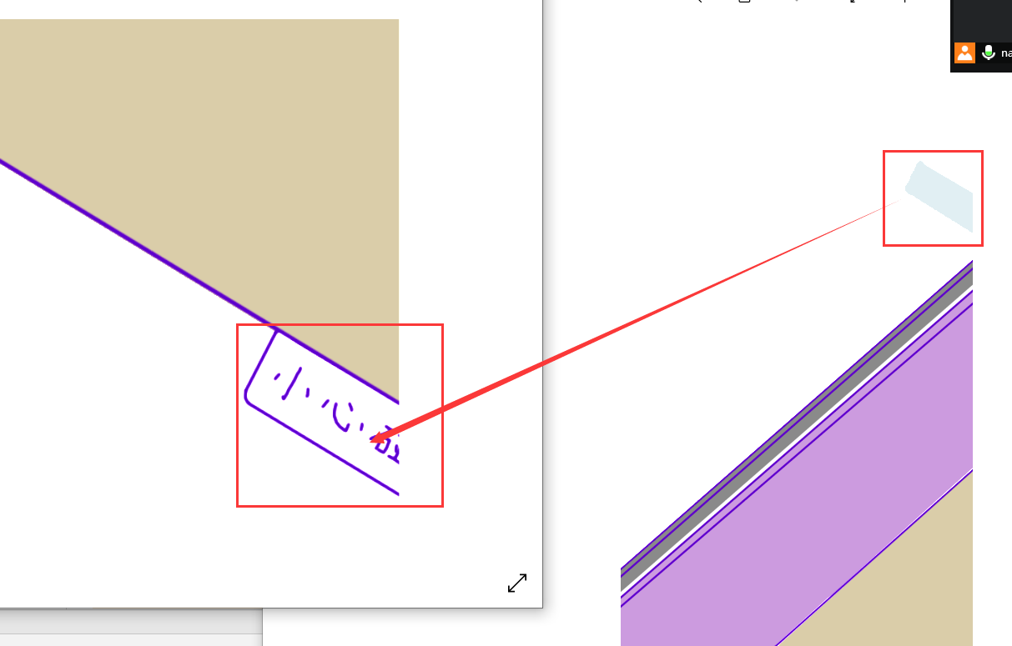
7 | 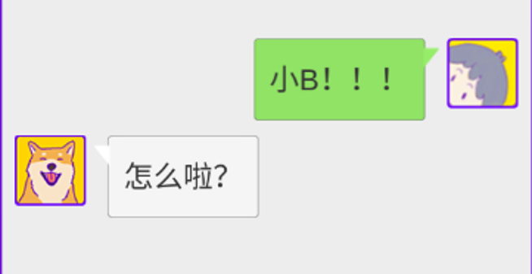 微信聊天的问题 1.我们有显示时间的需求，所以希望可以做成和手机一致的画面，这样可以同时显示时间和人物名字（时间是关键，现在的展示太丑了，另外我的截图是刘海屏，建议网上找非刘海的做参考） 2.非常关键的一点，就是对话框和那个小三角的结合，非常丑。经过我的调查，我们是文字框带轮廓，微信则是不带轮廓。但是微信的白色绿色和背景的灰色对比还是很明显的。 因此我的建议是，文字框去轮廓，同时色彩采用微信的配色。（可以看到我们的小三角和文字框的白色都不一样，很明显小三角的白色更加纯正一点，文字框带点灰） 所以综上两点，聊天这边的UI需要重新做一下 | 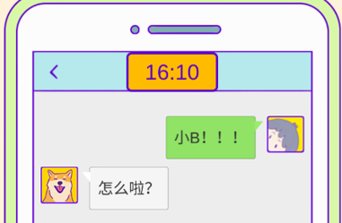 |  | 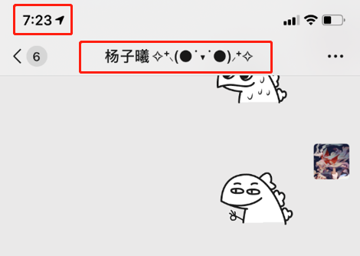 | 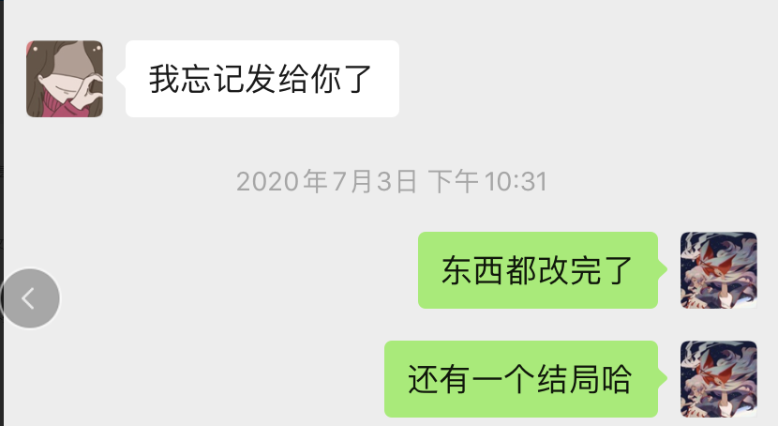 | 补全电梯
8 | 这里的外轮廓需要额外给一个 | 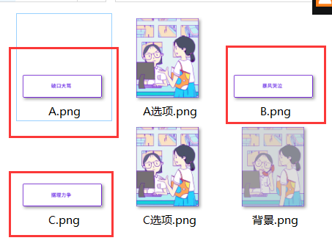
9 | 给这个叮加个轮廓，位置在第四章中部，看监控那里 |  | 
10 | 仿照监控室的模板把地点都写出来，百货超市，电影院，服装区，电玩区，美食区一共五个 | 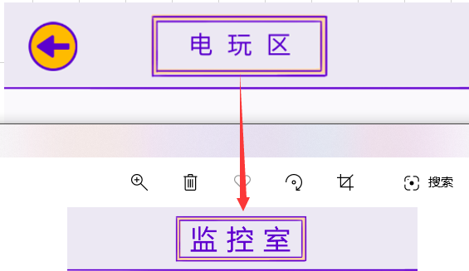

1 | 结局修改：上次说的那个happy end的结尾表达过于抽象，需要进一步修改
2 | 爱心的方案：目前用三种颜色不是特别的舒服，之前有讨论过起点和结尾实心，中间空心的方案，感觉还不错，可以试着输出一下素材，或者再想想有什么好的方案。 | 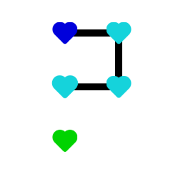
3 | 封面图的细化

Sheet2
1 | 穿衣服切换到旅游时的黑幕快一点（如果黑幕转场是统一做的，没法单独调，那全部调快20%左右也是可以的，如果不是统一做的，那就先把这里调快20%）
2 | 整体往下移一点 | 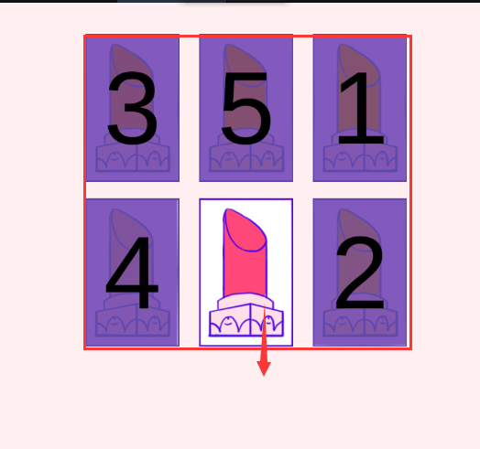
3 | 人物往左边移一点 | 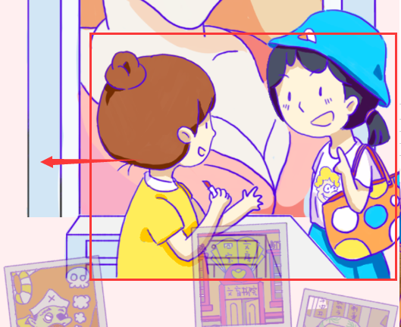 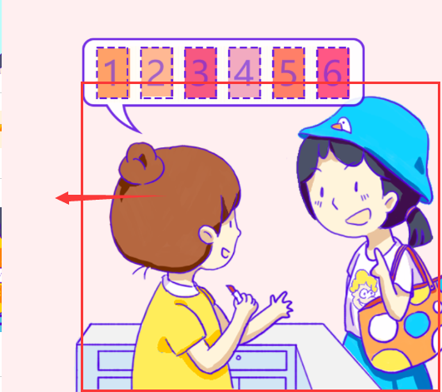
4 | 右图，点女主的时候会弹出消息“好饿啊……”，消息持续2s中后消失。消失后才可重复点。切换到下部分时消息会迅速消失。 | 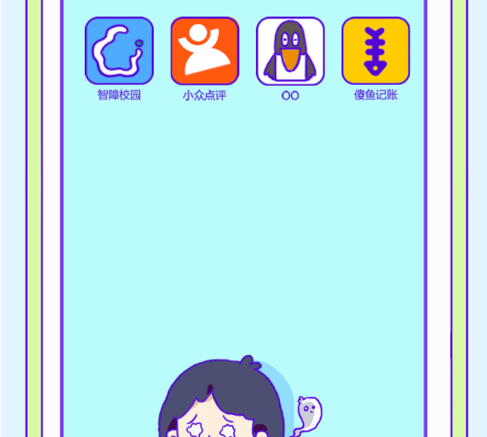
5 | 抓捕轴没有贴合好
6 | 坐电梯下楼的效果
7 | 点错时候的屏幕晃动 | 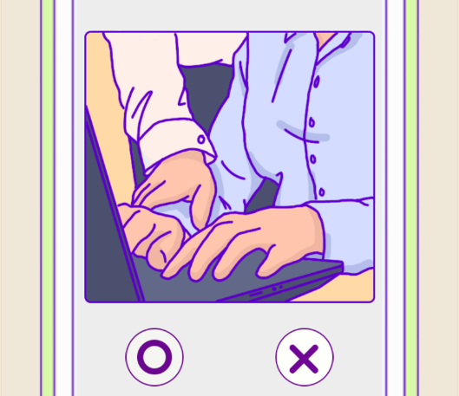
8 | 和警察聊天，气泡放在脸上了，改改位置
9 | 换装错位 | 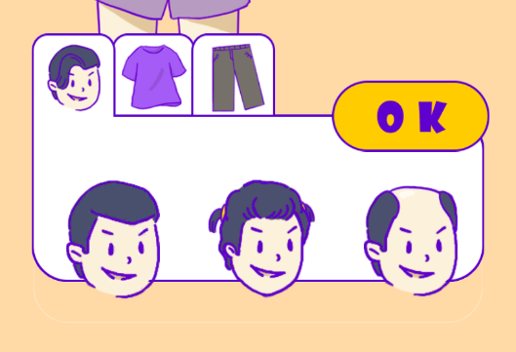
10 | 时间不对（第二轮游戏开始要重置，游戏跳坏结局是否出错），时钟大小不对 | 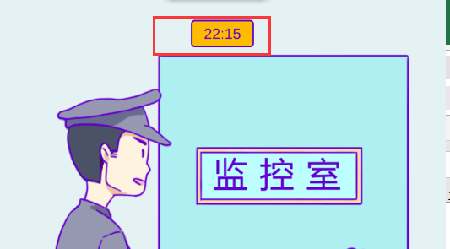
11 | UI摆放不对，重新排版
12 | UI摆放不对，重新排版 | 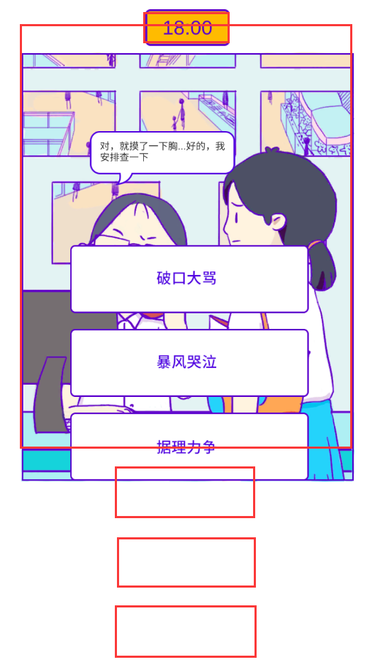
13 | 叮往上移一点 | 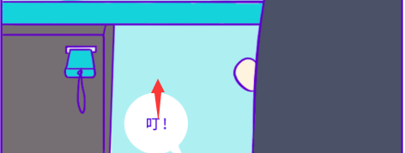
14 | 逻辑追加
15 | 少个框 | 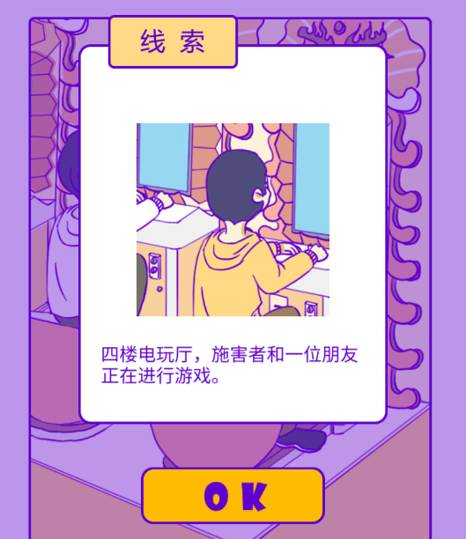
16 | 字体加粗 | 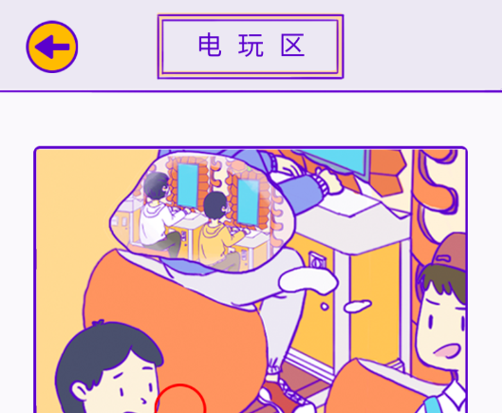
17 | 加个时间 | 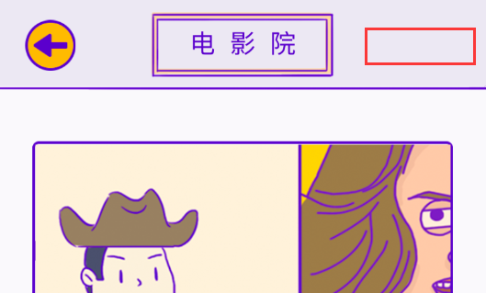
18 | happy end 下半部分没有放进去 | 